3330mt
견 적 서

 |  | 귀하
전화 :
팩스 :
담당 :

아래와 같이 견적합니다.

견 적 합 계 : | ₩660,000
견 적 일 자 : | 2014-06-03 18:40:39
결 재 조 건 :

품 명 | 규 격 | 수 량 | 단 가 | 금 액 | 세 액 | 합 계 액
 |  |  |  | - | - | -
데스크탑 | HP 3330MT 36AV | 1 | 600,000 | 600,000 | 60,000 | 660,000
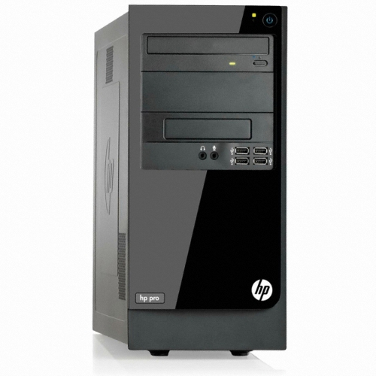
 |  |  |  | - | - | -
 | 인텔 펜티엄 G2030 3.0GHz 듀얼코어 |  |  |  |  | -
 | 4GB DDR3 PC3-16000 (max 16GB) |  |  | - | - | -
 | 500GB SATA 7200rpm hdd |  |  | - | - | -
 | intel HD Graphics |  |  | - | - | -
 | usb 2.0 x 6ea |  |  | - | - | -
 | D-sub x 1ea / DVI x 1ea |  |  | - | - | -
 | DVD Supler multi |  |  | - |  | -
OS | Windows 7 Home Premium 64bit |  |  | - | - | -
 |  |  |  | - | - | -
 |  |  |  | - | - | -
 |  |  |  | - | - | -

 |  |  |  | - | - | -
 |  |  |  | - | - | -
* 결제계좌 : 신한 110-138-600484 씨-넷 |  |  | 합 계 | 600,000 | 60,000 | 660,000
* 견적담당 : | 조규장(010-2910-7760)
* REMARK

hp500_dos
견 적 서

 |  | 귀하
전화 :
팩스 :
담당 :

아래와 같이 견적합니다.

견 적 합 계 : | ₩590,000
견 적 일 자 : | 2014-06-03 18:40:39
결 재 조 건 :

품 명 | 규 격 | 수 량 | 단 가 | 금 액 | 세 액 | 합 계 액
 |  |  |  | - | - | -
데스크탑 | HP 500-212 dos | 1 | 536,364 | 536,364 | 53,636 | 590,000
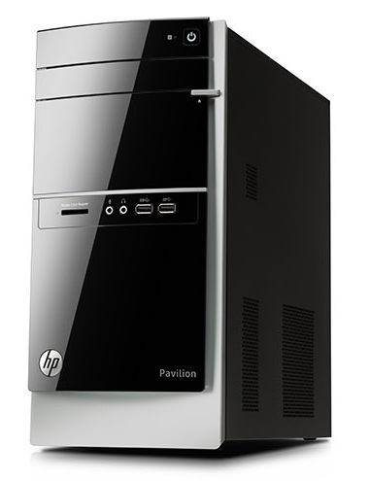
 |  |  |  | - | - | -
 | 인텔 i3-4130 듀얼코어 |  |  |  |  | -
 | 4GB DDR3 PC3-16000 (max 16GB) |  |  | - | - | -
 | 1TB SATA 7200rpm hdd |  |  | - | - | -
 | intel HD4400 Graphics |  |  | - | - | -
 | usb 2.0 x 6ea / usb 3.0 x 4ea |  |  | - | - | -
 | D-sub x 1ea / DVI x 1ea |  |  | - | - | -
 | DVD Multi |  |  | - |  | -
OS | Windows 7 Home Premium 64bit |  |  | - | - | -
 |  |  |  | - | - | -
 |  |  |  | - | - | -
 |  |  |  | - | - | -
 |  |  |  | - | - | -
 |  |  |  | - | - | -
 |  |  |  | - | - | -
 |  |  |  | - | - | -
 |  |  |  |  | - | -
 |  |  |  | - | - | -
 |  |  |  | - | - | -
 |  |  |  | - | - | -
 |  |  |  |  | - | -
 |  |  |  |  | - | -
 |  |  |  | - | - | -
 |  |  |  | - | - | -
 |  |  |  | - | - | -
 |  |  |  | - | - | -
* 결제계좌 : 신한 110-138-600484 씨-넷 |  |  | 합 계 | 536,364 | 53,636 | 590,000
* 견적담당 : | 조규장(010-2910-7760)
* REMARK

hp400
견 적 서

 |  | 귀하
전화 :
팩스 :
담당 :

아래와 같이 견적합니다.

견 적 합 계 : | ₩850,000
견 적 일 자 : | 2014-06-03 18:40:39
결 재 조 건 :

품 명 | 규 격 | 수 량 | 단 가 | 금 액 | 세 액 | 합 계 액
 |  |  |  | - | - | -
슬림테스크탑 | HP 400-215kr P21 | 1 | 772,727 | 772,727 | 77,273 | 850,000
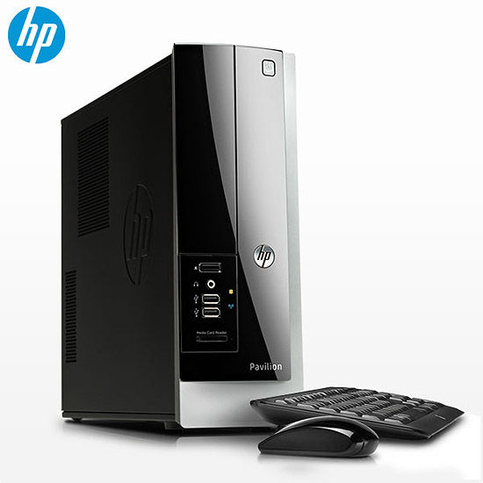
(기본형) |  |  |  | - | - | -
 | 인텔 i5-4570 쿼드코어 |  |  |  |  | -
 | 4GB DDR3 PC3-16000 (max 16GB) |  |  | - | - | -
 | 500GB SATA 6G 7200rpm HDD |  |  | - | - | -
 | intel HD4600 Graphics |  |  | - | - | -
 | usb 2.0 x 4ea / usb 3.0 x 4ea |  |  | - | - | -
 | D-sub x 1ea / DVI x 1ea |  |  | - | - | -
 | Supermulti DVD RW |  |  | - |  | -
 | Windows 8.1 64bit |  |  | - | - | -
 |  |  |  | - | - | -
 |  |  |  | - | - | -
 |  |  |  | - | - | -
 |  |  |  | - | - | -
 |  |  |  | - | - | -
 |  |  |  | - | - | -
 |  |  |  | - | - | -
 |  |  |  | - | - | -
 |  |  |  | - | - | -
 |  |  |  | - | - | -
 |  |  |  | - | - | -
 |  |  |  |  | - | -
 |  |  |  |  | - | -
 |  |  |  | - | - | -
 |  |  |  | - | - | -
 |  |  |  | - | - | -
 |  |  |  | - | - | -
* 결제계좌 : 신한 110-138-600484 씨-넷 |  |  | 합 계 | 772,727 | 77,273 | 850,000
* 견적담당 : | 조규장(010-2910-7760)
* REMARK

600g1
견 적 서

 |  | 귀하
전화 :
팩스 :
담당 :

아래와 같이 견적합니다.

견 적 합 계 : | ₩890,000
견 적 일 자 : | 2014-06-03 18:40:39
결 재 조 건 :

품 명 | 규 격 | 수 량 | 단 가 | 금 액 | 세 액 | 합 계 액
 |  |  |  | - | - | -
데스크탑 | HP 600 G1 76PA | 1 | 809,091 | 809,091 | 80,909 | 890,000
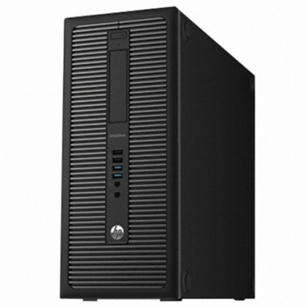
(서버용) | 인텔 i3-4130 듀얼코어 |  |  | - | - | -
 | 4GB DDR3 PC3-16000 (max 32GB) |  |  |  |  | -
 | 500GB 7200rpm HDD |  |  | - | - | -
 | intel HD4400 Graphics |  |  |  | - | -
 | usb 2.0 x 6ea / usb 3.0 x 4ea |  |  |  | - | -
 | rs232c serial x 1ea |  |  | - | - | -
 | D-sub x 1ea / display port x 2ea |  |  | - | - | -
 | slim DVD Multi |  |  | - |  | -
 | Windows 7 Professional 64bit |  |  | - | - | -
 |  |  |  | - | - | -
 |  |  |  | - | - | -

* 결제계좌 : 신한 110-138-600484 씨-넷 |  |  | 합 계 | 809,091 | 80,909 | 890,000
* 견적담당 : | 조규장(010-2910-7760)
* REMARK

envy700
견 적 서

 |  | 귀하
전화 :
팩스 :
담당 :

아래와 같이 견적합니다.

견 적 합 계 : | ₩1,650,000
견 적 일 자 : | 2014-06-03 18:40:39
결 재 조 건 :

품 명 | 규 격 | 수 량 | 단 가 | 금 액 | 세 액 | 합 계 액
 |  |  |  | - | - | -
데스크탑 | HP 700-012 plus | 1 | 1,500,000 | 1,500,000 | 150,000 | 1,650,000
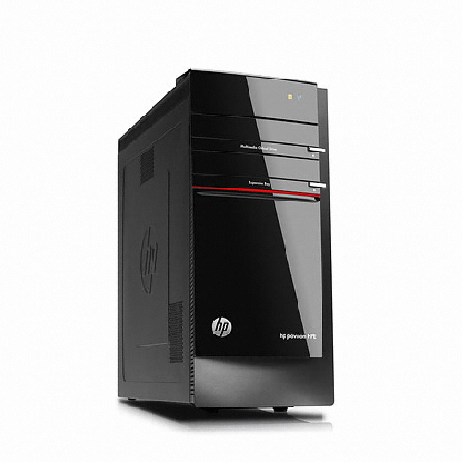
 |  |  |  | - | - | -
 | 인텔 i7-4770 쿼드코어 (8 쓰레드) |  |  |  |  | -
 | 8GB DDR3 PC3-16000 (max 32GB) |  |  | - | - | -
 | 128GB SSD / 1TB SATA 7200rpm hdd |  |  | - | - | -
 | Geforce GTX660 1.5GB |  |  | - | - | -
 | usb 2.0 x 4ea / usb 3.0 x 6ea |  |  | - | - | -
 | 1DVI-I, 1DVI-D, 1HDMI, 1DP |  |  | - | - | -
 | DVD Multi |  |  | - |  | -
 | 무선키보드 / 무선마우스 |  |  | - | - | -
OS | Windows 8.1 64bit |  |  | - | - | -
 |  |  |  | - | - | -
 |  |  |  | - | - | -
 |  |  |  | - | - | -
 |  |  |  | - | - | -
 |  |  |  | - | - | -
 |  |  |  | - | - | -
 |  |  |  |  | - | -
 |  |  |  | - | - | -
 |  |  |  | - | - | -
 |  |  |  | - | - | -
 |  |  |  |  | - | -
 |  |  |  |  | - | -
 |  |  |  | - | - | -
 |  |  |  | - | - | -
 |  |  |  | - | - | -
 |  |  |  | - | - | -
* 결제계좌 : 신한 110-138-600484 씨-넷 |  |  | 합 계 | 1,500,000 | 150,000 | 1,650,000
* 견적담당 : | 조규장(010-2910-7760)
* REMARK

